WorkedHoursSector
Per månad | näringsgren (SNI 2007)
Years (Rolling12Year) | A företag inom jordbruk, skogsbruk och fiske | A-S samtliga näringsgrenar (exkl T+U) | B gruvor och mineralutvinningsindustri | C tillverkningsindustri | D el-, gas- och värmeverk | E vattenverk; reningsverk o.d., avfallsanläggningar | F byggindustri | G handel; serviceverkstäder för motorfordon och motorcyklar | H transport- och magasineringsföretag | I hotell och restauranger | J informations- och kommunikationsföretag | K kreditinstitut och försäkringsbolag m.m. | L fastighetsbolag och fastighetsförvaltare | M företag inom juridik, ekonomi, vetenskap och teknik | N företag inom uthyrning, fastighetsservice, resetjänster och andra stödtjänster | O offentlig förvaltning | P utbildningsväsendet | Q enheter för vård och omsorg, socialtjänst | R enheter för kultur, nöje och fritid | S andra serviceföretag | Grand Total
2021 | 62,949 | 4,917,793 | 15,143 | 848,253 | 51,658 | 36,080 | 524,317 | 820,481 | 337,976 | 182,822 | 354,075 | 168,670 | 140,138 | 465,810 | 376,723 | 0 | 125,295 | 304,977 | 49,365 | 53,062 | 9,835,586
2022 | 63,615 | 5,224,857 | 15,712 | 878,687 | 51,891 | 38,682 | 555,584 | 858,289 | 351,758 | 243,835 | 382,251 | 172,245 | 140,867 | 486,366 | 425,675 | 0 | 129,952 | 311,088 | 58,670 | 59,691 | 10,449,714
2023 | 64,447 | 5,353,885 | 16,449 | 889,707 | 50,663 | 40,963 | 582,169 | 862,094 | 352,240 | 257,500 | 411,010 | 183,603 | 142,725 | 499,201 | 437,016 | 0 | 132,451 | 310,133 | 61,839 | 59,677 | 10,707,771
2024 | 65,078 | 5,328,169 | 16,963 | 892,517 | 54,799 | 42,778 | 547,678 | 865,410 | 344,337 | 252,760 | 409,517 | 187,748 | 141,007 | 514,329 | 425,931 | 0 | 132,937 | 314,971 | 62,622 | 56,787 | 10,656,337
2025 | 66,733 | 5,253,168 | 16,443 | 864,464 | 54,503 | 43,626 | 527,303 | 847,170 | 346,194 | 254,071 | 404,589 | 187,659 | 138,657 | 515,794 | 420,131 | 0 | 130,003 | 317,493 | 61,586 | 56,751 | 10,506,336
Grand Total | 322,822 | 26,077,872 | 80,709 | 4,373,628 | 263,514 | 202,129 | 2,737,049 | 4,253,443 | 1,732,506 | 1,190,988 | 1,961,441 | 899,925 | 703,394 | 2,481,500 | 2,085,476 | 0 | 650,637 | 1,558,662 | 294,081 | 285,968 | 52,155,744

Years (Rolling12Year) | A företag inom jordbruk, skogsbruk och fiske | A-S samtliga näringsgrenar (exkl T+U) | B gruvor och mineralutvinningsindustri | C tillverkningsindustri | D el-, gas- och värmeverk | E vattenverk; reningsverk o.d., avfallsanläggningar | F byggindustri | G handel; serviceverkstäder för motorfordon och motorcyklar | H transport- och magasineringsföretag | I hotell och restauranger | J informations- och kommunikationsföretag | K kreditinstitut och försäkringsbolag m.m. | L fastighetsbolag och fastighetsförvaltare | M företag inom juridik, ekonomi, vetenskap och teknik | N företag inom uthyrning, fastighetsservice, resetjänster och andra stödtjänster | O offentlig förvaltning | P utbildningsväsendet | Q enheter för vård och omsorg, socialtjänst | R enheter för kultur, nöje och fritid | S andra serviceföretag | Grand Total
2021 | 0 | 0 | 0 | 0 | 0 | 0 | 0 | 0 | 0 | 0 | 0 | 0 | 0 | 0 | 0 | 0 | 0 | 0 | 0 | 0 | 0
2022 | 0 | 0 | 0 | 0 | 0 | 0 | 0 | 0 | 0 | 0 | 0 | 0 | 0 | 0 | 0 | 0 | 0 | 0 | 0 | 0 | 0
2023 | 832 | 129,029 | 737 | 11,020 | -1,228 | 2,281 | 26,585 | 3,805 | 482 | 13,666 | 28,760 | 11,358 | 1,858 | 12,835 | 11,341 | 0 | 2,499 | -955 | 3,169 | -14 | 258,057
2024 | 1,463 | 103,312 | 1,251 | 13,830 | 2,909 | 4,095 | -7,906 | 7,122 | -7,421 | 8,926 | 27,266 | 15,503 | 140 | 27,963 | 256 | 0 | 2,985 | 3,883 | 3,952 | -2,904 | 206,623
2025 | 3,117 | 28,311 | 731 | -14,223 | 2,612 | 4,944 | -28,281 | -11,119 | -5,564 | 10,237 | 22,338 | 15,414 | -2,210 | 29,428 | -5,544 | 0 | 52 | 6,405 | 2,916 | -2,940 | 56,623
Grand Total | 322,822 | 26,077,872 | 80,709 | 4,373,628 | 263,514 | 202,129 | 2,737,049 | 4,253,443 | 1,732,506 | 1,190,988 | 1,961,441 | 899,925 | 703,394 | 2,481,500 | 2,085,476 | 0 | 650,637 | 1,558,662 | 294,081 | 285,968 | 52,155,744

Antal Arbetade Timmar

 |  |  |  |  |  |  |  |  |  |  |  |  |  |  |  |  |  |  |  | Years (Rolling12Year) | 2021-2025

 |  |  |  |  |  |  |  |  |  |  |  |  |  |  |  |  |  |  |  | Näringsgren | Förändring 2021-2025 | Näringsgren | Förändring 2022-2025 | Förändring 2022-2025
 |  |  |  |  |  |  |  |  |  |  |  |  |  |  |  |  |  |  |  | L fastighetsbolag och fastighetsförvaltare | -1,480 | F byggindustri |  | -28,281
 |  |  |  |  |  |  |  |  |  |  |  |  |  |  |  |  |  |  |  | O offentlig förvaltning | 0 | C tillverkningsindustri |  | -14,223
 |  |  |  |  |  |  |  |  |  |  |  |  |  |  |  |  |  |  |  | B gruvor och mineralutvinningsindustri | 1,300 | G handel; serviceverkstäder för motorfordon och motorcyklar |  | -11,119
 |  |  |  |  |  |  |  |  |  |  |  |  |  |  |  |  |  |  |  | D el-, gas- och värmeverk | 2,844 | H transport- och magasineringsföretag |  | -5,564
 |  |  |  |  |  |  |  |  |  |  |  |  |  |  |  |  |  |  |  | F byggindustri | 2,986 | N företag inom uthyrning, fastighetsservice, resetjänster och andra stödtjänster |  | -5,544
 |  |  |  |  |  |  |  |  |  |  |  |  |  |  |  |  |  |  |  | S andra serviceföretag | 3,689 | S andra serviceföretag |  | -2,940
 |  |  |  |  |  |  |  |  |  |  |  |  |  |  |  |  |  |  |  | A företag inom jordbruk, skogsbruk och fiske | 3,784 | L fastighetsbolag och fastighetsförvaltare |  | -2,210
 |  |  |  |  |  |  |  |  |  |  |  |  |  |  |  |  |  |  |  | P utbildningsväsendet | 4,709 | O offentlig förvaltning |  | 0
 |  |  |  |  |  |  |  |  |  |  |  |  |  |  |  |  |  |  |  | E vattenverk; reningsverk o.d., avfallsanläggningar | 7,546 | P utbildningsväsendet | 52
 |  |  |  |  |  |  |  |  |  |  |  |  |  |  |  |  |  |  |  | H transport- och magasineringsföretag | 8,218 | B gruvor och mineralutvinningsindustri | 731
 |  |  |  |  |  |  |  |  |  |  |  |  |  |  |  |  |  |  |  | R enheter för kultur, nöje och fritid | 12,222 | D el-, gas- och värmeverk | 2,612
 |  |  |  |  |  |  |  |  |  |  |  |  |  |  |  |  |  |  |  | Q enheter för vård och omsorg, socialtjänst | 12,515 | R enheter för kultur, nöje och fritid | 2,916
 |  |  |  |  |  |  |  |  |  |  |  |  |  |  |  |  |  |  |  | C tillverkningsindustri | 16,210 | A företag inom jordbruk, skogsbruk och fiske | 3,117
 |  |  |  |  |  |  |  |  |  |  |  |  |  |  |  |  |  |  |  | K kreditinstitut och försäkringsbolag m.m. | 18,989 | E vattenverk; reningsverk o.d., avfallsanläggningar | 4,944
 |  |  |  |  |  |  |  |  |  |  |  |  |  |  |  |  |  |  |  | G handel; serviceverkstäder för motorfordon och motorcyklar | 26,689 | Q enheter för vård och omsorg, socialtjänst | 6,405
 |  |  |  |  |  |  |  |  |  |  |  |  |  |  |  |  |  |  |  | N företag inom uthyrning, fastighetsservice, resetjänster och andra stödtjänster | 43,408 | I hotell och restauranger | 10,237
 |  |  |  |  |  |  |  |  |  |  |  |  |  |  |  |  |  |  |  | M företag inom juridik, ekonomi, vetenskap och teknik | 49,983 | K kreditinstitut och försäkringsbolag m.m. | 15,414
 |  |  |  |  |  |  |  |  |  |  |  |  |  |  |  |  |  |  |  | J informations- och kommunikationsföretag | 50,514 | J informations- och kommunikationsföretag | 22,338
 |  |  |  |  |  |  |  |  |  |  |  |  |  |  |  |  |  |  |  | I hotell och restauranger | 71,249 | M företag inom juridik, ekonomi, vetenskap och teknik | 29,428

Förändring i arbetade timmmar 2021-2025
Förändring i arbetade timmmar 2022-2025
 | Förändring 2022-2025 | Förändring 2022-2025
F byggindustri |  | -28,281
C tillverkningsindustri |  | -14,223
G handel; serviceverkstäder för motorfordon och motorcyklar |  | -11,119
H transport- och magasineringsföretag |  | -5,564
N företag inom uthyrning, fastighetsservice, resetjänster och andra stödtjänster |  | -5,544
S andra serviceföretag |  | -2,940
L fastighetsbolag och fastighetsförvaltare |  | -2,210
O offentlig förvaltning |  | 0
P utbildningsväsendet | 51.8
B gruvor och mineralutvinningsindustri | 731.1
D el-, gas- och värmeverk | 2611.9
R enheter för kultur, nöje och fritid | 2916.4
A företag inom jordbruk, skogsbruk och fiske | 3117.4
E vattenverk; reningsverk o.d., avfallsanläggningar | 4943.7
Q enheter för vård och omsorg, socialtjänst | 6404.5
I hotell och restauranger | 10236.5
K kreditinstitut och försäkringsbolag m.m. | 15413.9
J informations- och kommunikationsföretag | 22337.8
M företag inom juridik, ekonomi, vetenskap och teknik | 29427.7

Rullande 12 månaders, dvs 2025 åsyftar 2024-10 - 2025-09

WorkedHours3
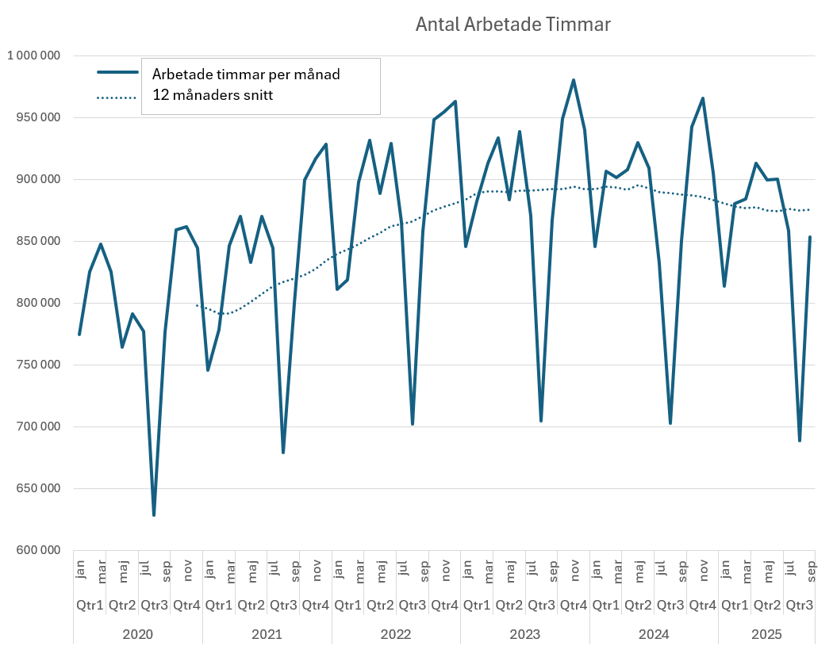
Antal Arbetade Timmar
Years (dDate) | Quarters (dDate) | Months (dDate) | dDate | Per månad
2023 | Qtr3 | jul |  | 1,121,793
 |  | aug |  | 1,074,652
 |  | sep |  | 1,306,170
 | Qtr4 | okt |  | 1,405,838
 |  | nov |  | 1,424,460
 |  | dec |  | 1,326,413
2024 | Qtr1 | jan |  | 1,254,778
 |  | feb |  | 1,320,546
 |  | mar |  | 1,321,504
 | Qtr2 | apr |  | 1,331,181
 |  | maj |  | 1,357,949
 |  | jun |  | 1,270,701
 | Qtr3 | jul |  | 1,088,765
 |  | aug |  | 1,082,048
 |  | sep |  | 1,292,071
 | Qtr4 | okt |  | 1,409,275
 |  | nov |  | 1,409,568
 |  | dec |  | 1,272,824
2025 | Qtr1 | jan |  | 1,216,570
 |  | feb |  | 1,278,262
 |  | mar |  | 1,324,947
 | Qtr2 | apr |  | 1,322,768
 |  | maj |  | 1,317,928
 |  | jun |  | 1,270,521
 | Qtr3 | jul |  | 1,117,178
 |  | aug |  | 1,068,180
 |  | sep |  | 1,310,898
Grand Total |  |  |  | 34,297,786

Antal Arbetade Timmar

Arbetade timmar per månad 12 månaders snitt

WorkedHours2
Years (dDate) | Quarters (dDate) | Months (dDate) | dDate | Sum of Arbetad tid, antal timmar i 1 000-tal
2020 | Qtr1 | jan | 2020-01-01 | 774,924
 |  | feb | 2020-02-01 | 825,656
 |  | mar | 2020-03-01 | 847,993
 | Qtr2 | apr | 2020-04-01 | 825,685
 |  | maj | 2020-05-01 | 764,478
 |  | jun | 2020-06-01 | 791,462
 | Qtr3 | jul | 2020-07-01 | 777,133
 |  | aug | 2020-08-01 | 628,429
 |  | sep | 2020-09-01 | 776,521
 | Qtr4 | okt | 2020-10-01 | 859,229
 |  | nov | 2020-11-01 | 862,003
 |  | dec | 2020-12-01 | 844,910
2021 | Qtr1 | jan | 2021-01-01 | 745,833
 |  | feb | 2021-02-01 | 778,814
 |  | mar | 2021-03-01 | 846,642
 | Qtr2 | apr | 2021-04-01 | 870,431
 |  | maj | 2021-05-01 | 833,154
 |  | jun | 2021-06-01 | 870,188
 | Qtr3 | jul | 2021-07-01 | 844,895
 |  | aug | 2021-08-01 | 679,454
 |  | sep | 2021-09-01 | 800,035
 | Qtr4 | okt | 2021-10-01 | 899,491
 |  | nov | 2021-11-01 | 917,169
 |  | dec | 2021-12-01 | 928,415
2022 | Qtr1 | jan | 2022-01-01 | 811,424
 |  | feb | 2022-02-01 | 819,099
 |  | mar | 2022-03-01 | 897,908
 | Qtr2 | apr | 2022-04-01 | 932,020
 |  | maj | 2022-05-01 | 888,930
 |  | jun | 2022-06-01 | 929,270
 | Qtr3 | jul | 2022-07-01 | 865,702
 |  | aug | 2022-08-01 | 701,968
 |  | sep | 2022-09-01 | 858,319
 | Qtr4 | okt | 2022-10-01 | 948,545
 |  | nov | 2022-11-01 | 954,958
 |  | dec | 2022-12-01 | 963,150
2023 | Qtr1 | jan | 2023-01-01 | 845,675
 |  | feb | 2023-02-01 | 882,289
 |  | mar | 2023-03-01 | 913,379
 | Qtr2 | apr | 2023-04-01 | 934,058
 |  | maj | 2023-05-01 | 883,840
 |  | jun | 2023-06-01 | 938,768
 | Qtr3 | jul | 2023-07-01 | 871,213
 |  | aug | 2023-08-01 | 704,592
 |  | sep | 2023-09-01 | 867,306
 | Qtr4 | okt | 2023-10-01 | 949,372
 |  | nov | 2023-11-01 | 980,353
 |  | dec | 2023-12-01 | 940,347
2024 | Qtr1 | jan | 2024-01-01 | 845,890
 |  | feb | 2024-02-01 | 906,608
 |  | mar | 2024-03-01 | 901,382
 | Qtr2 | apr | 2024-04-01 | 907,927
 |  | maj | 2024-05-01 | 929,796
 |  | jun | 2024-06-01 | 909,380
 | Qtr3 | jul | 2024-07-01 | 832,375
 |  | aug | 2024-08-01 | 702,807
 |  | sep | 2024-09-01 | 850,101
 | Qtr4 | okt | 2024-10-01 | 942,510
 |  | nov | 2024-11-01 | 965,700
 |  | dec | 2024-12-01 | 905,670
2025 | Qtr1 | jan | 2025-01-01 | 813,698
 |  | feb | 2025-02-01 | 880,648
 |  | mar | 2025-03-01 | 884,123
 | Qtr2 | apr | 2025-04-01 | 913,241
 |  | maj | 2025-05-01 | 899,578
 |  | jun | 2025-06-01 | 900,614
 | Qtr3 | jul | 2025-07-01 | 858,493
 |  | aug | 2025-08-01 | 688,678
 |  | sep | 2025-09-01 | 853,383
Grand Total |  |  |  | 59,168,025

WorkedHours
Antal Arbetade Timmar - privat näringsliv
Years (dDate) | Quarters (dDate) | Months (dDate) | dDate | Per månad
2023 | Qtr3 | sep |  | 433,653
 | Qtr4 | okt |  | 474,686
 |  | nov |  | 490,176
 |  | dec |  | 470,173
2024 | Qtr1 | jan |  | 422,945
 |  | feb |  | 453,304
 |  | mar |  | 450,691
 | Qtr2 | apr |  | 453,963
 |  | maj |  | 464,898
 |  | jun |  | 454,690
 | Qtr3 | jul |  | 416,187
 |  | aug |  | 351,403
 |  | sep |  | 425,051
 | Qtr4 | okt |  | 471,255
 |  | nov |  | 482,850
 |  | dec |  | 452,835
2025 | Qtr1 | jan |  | 406,849
 |  | feb |  | 440,324
 |  | mar |  | 442,062
 | Qtr2 | apr |  | 456,620
 |  | maj |  | 449,789
 |  | jun |  | 450,307
 | Qtr3 | jul |  | 429,247
 |  | aug |  | 344,339
 |  | sep |  | 426,692
Grand Total |  |  |  | 11,014,990

Antal Arbetade Timmar

Arbetade timmar per månad 12 månaders snitt

